CollectiveAccess
Image | Object | Description | Date
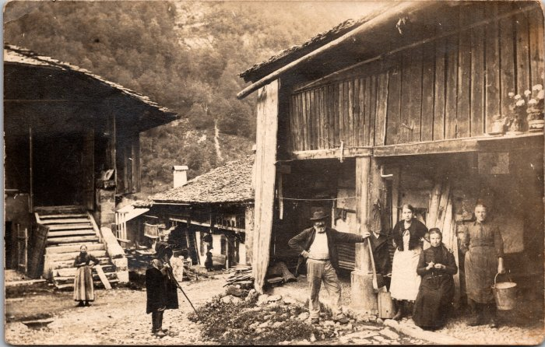 | Photo de famille au Fay - 1912 (2-1650) | Photo de famille au Fay

